トップ画面及びメニュー画面
▼概要
・ログイン後に遷移するメニュー画面
・一人用モードへの遷移するボタンを表示
・ログアウトボタン押下でログイン前のトップメニュー画面に遷移する

▼予測不可能なエラー
 | ・予測不可能なエラーが発生した場合、エラー画面（共通）に遷移する

▼利用可能権限
・アプリをインストールしている全ユーザ

画面レイアウト
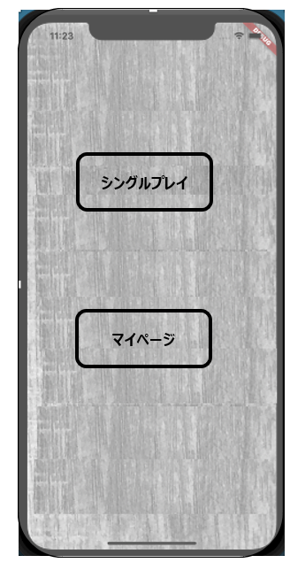

遊ぶ

成績

ユーザ情報編集

ログアウト

定義

 | 画面項目定義
 | No | 項目名 | 項目区分 | 導出元 |  | 表示内容 | 表示形式 | 備考
 | 1 | 遊ぶ | ボタン | - |  | ‐ | ‐
 | 2 | 成績 | ボタン | - |  | ‐ | ‐
 | 3 | ユーザ情報編集 | ボタン | - |  | ‐ | ‐
 | 4 | ログアウト | ボタン | - |  | ‐ | ‐

 | アクション定義
 | No | 項目名 | 操作 |  | アクション
 | 1 | 遊ぶ | ボタン押下時 |  | 一人用モードシングルプレイ画面へ遷移
 | 2 | 成績 | ボタン押下時 |  | 成績画面へ遷移
 | 3 | ユーザ情報編集 | ボタン押下時 |  | ユーザ情報編集画面へ遷移
 | 4 | ログアウト | ボタン押下時 |  | ログアウト確認ダイアログを表示 ※「はい」ボタン押下でログイン前トップメニューへ、「いいえ」ボタン押下でダイアログを閉じる

